상품제안서
골드 북클립 책갈피 | 상품코드: S24589

 |  |  |  |  |  |  | 02-713-8555 | www.synergygift.co.kr
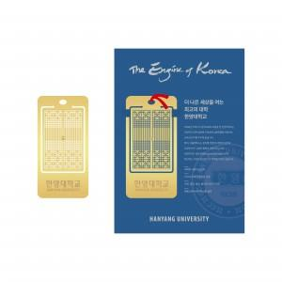

【상세/제작정보】 | <p><span style="font-size: 14pt;">※ 기본 3*5cm 제작 기준 / 이외 사이즈 별도 문의 바랍니다.</span></p><p><span style="font-size: 14pt;">※ 간지 제작 별도 문의 바랍니다.</span></p>

【인쇄/포장옵션】 | 사이즈3*5cm / 기성간지+OPP포장

【공급단가】 | 수량 | 500~ | 1,000~ | 3,000~ | 10,000~ | 20,000~
*VAT별도 | 파란 끈 | 1,430원 | 1,150원 | 1,120원 | 1,080원 | 1,030원
 | 빨간 끈 | 1,430원 | 1,150원 | 1,120원 | 1,080원 | 1,030원

【상품 URL】 | https://www.synergygift.co.kr:443/src/goods_detail.php?gdno=24589

